Ark1
 |  |  | Tiltaksnavn | Berørte tiltak | Berørt behov | Berørte bygg
 |  |  | Bygningskropp | 1, 2, 3, 4 | oppvarmingsbehov
 |  |  | Smartstyring | 5, 9, 11, 13 | Alle
 |  |  | Ventilasjon | 6,7,8, 12 | Alle
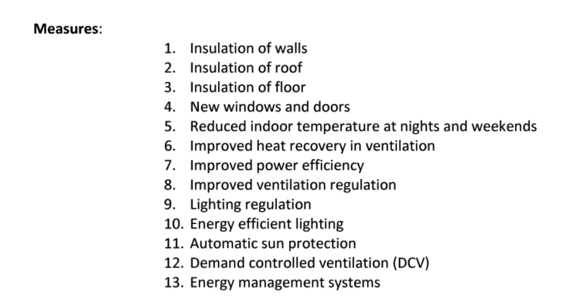
 | 1.25 | økning fra NVE sine tall

65% av byggene er aktuelle for tiltak

89% internal dependence factor

10 % overlapping measures?

